📋Vedlegg1 - VPC
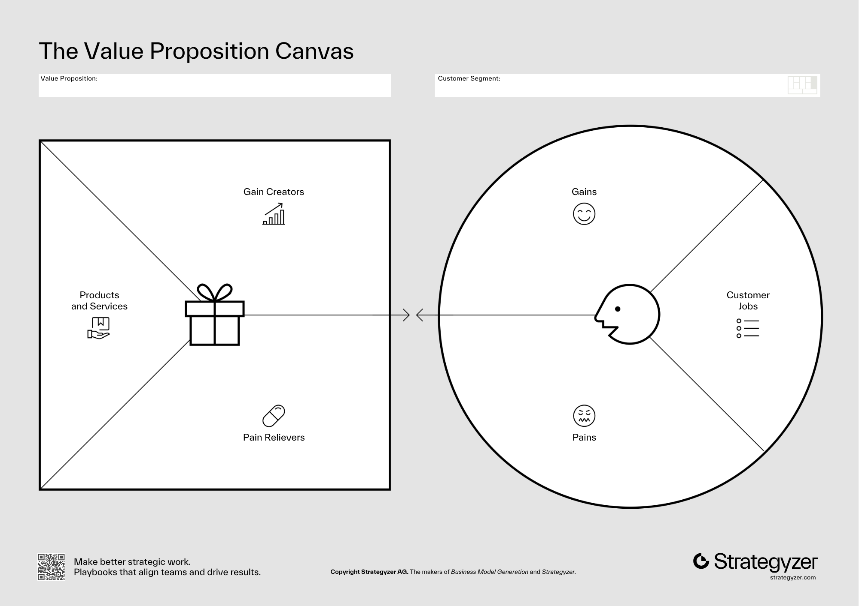
VALUE PROPOSITION CANVAS
Venstre: Verdikartet (din løsning) | Høyre: Kundeprofil (basert på ICP + intervjufunn)
 | 💼 VERDIKART (din løsning) |  |  | 👤 KUNDEPROFIL (fra ICP & intervjuer)

 | 📦 Produkter & Tjenester |  | ← VERDIKART | KUNDEPROFIL → | 🔧 Kundejobber (Customer Jobs)
 | Hva leverer du konkret? |  |  | Hva prøver kunden å få gjort? (fra intervjuloggen)
 | 1. | Beskriv kjerneprodukt/-tjeneste |  | 1. | Funksjonell jobb: hva skal utføres?
 | 2. |  |  | 2. | Sosial jobb: hvordan vil de fremstå?
 | 3. |  |  | 3. | Emosjonell jobb: hvordan vil de ha det?

 | 💊 Smertestillere (Pain Relievers) |  |  | 😣 Smerter (Pains)
 | Hvordan fjerner du konkrete pains fra kundeprofilen? |  |  | Hva frustrerer dem? Hva er risikoen? (høy intensitet fra loggen)
 | 1. | Koble direkte til Pains i høyre kolonne |  | 1. | Kopi fra topp-problemer i Temaer-arket
 | 2. |  |  | 2.
 | 3. |  |  | 3.
 | 4. |  |  | 4.
 | 5. |  |  | 5.
 | 🚀 Gevinst-skapere (Gain Creators) |  |  | 🌟 Gevinster (Gains)
 | Hvilke gevinster leverer du som kunden ønsker seg? |  |  | Hva ønsker de seg? Hva ville gjøre dem begeistret?
 | 1. | Koble direkte til Gains i høyre kolonne |  | 1. | Fra kolonnen 'Ønsket funksjonalitet' i loggen
 | 2. |  |  | 2.
 | 3. |  |  | 3.
 | 4. |  |  | 4.
 | 5. |  |  | 5.
 | ✅ FIT-SJEKK |  |  | 🔬 HYPOTESESTATUS
 | Fit = hver Pain Reliever matcher en konkret Pain, og hver Gain Creator matcher et Gain. Merk celler med ✓ (bekreftet) eller ? (antatt). |  |  | Antatt (ikke testet)
 |  |  |  | Delvis bekreftet
 |  |  |  | Bekreftet av intervjudata

📋Vedlegg2 - Konkurranseanalyse
KONKURRANSEANALYSE
Alle alternativer kunden har for å løse problemet — direkte, indirekte og status quo

 | DEL 1 — SAMMENLIGNINGSMATRISE
 | Aktør / Løsning | Type | Løser hovedproblemet? | Pris- modell | Styrker | Svakheter / Gap | Typisk kundesegment | Differensierings- punkt vs. oss | Trussel- nivå (1–5)
 | Din løsning | Vår løsning | Ja
 | Konkurrent A | Direkte
 | Konkurrent B | Direkte
 | Konkurrent C | Indirekte
 | Excel / manuelt | Status quo | Delvis | Gratis | Fleksibel | Tidkrevende, feiltilbøyelig | Alle | Automatisering + innsikt
 | Annet verktøy | Indirekte
 | Ingen løsning | Status quo | Nei | Gratis | Ingen innsats | Problemet vedvarer | Alle | Verdi av å faktisk løse det

Posisjoneringsmap
 | DEL 2 — POSISJONERINGSMAP
 | Plasser aktørene langs to dimensjoner som er relevante for ditt marked. Bytt ut aksenavnene i celle B16 og C16.
 | X-akse: | Pris (Lav → Høy) |  |  | Y-akse: | Enkelhet (Kompleks → Enkel)

 | Aktør | X (Pris) | Y (Enkelhet) | Type
 | Din løsning | 55 | 82 | Vår løsning
 | Konkurrent A | 75 | 80 | Direkte
 | Konkurrent B | 85 | 35 | Direkte
 | Konkurrent C | 30 | 70 | Indirekte
 | Excel / manuelt | 10 | 25 | Status quo
 | Konkurrent D | 60 | 55 | Indirekte
 | Ingen løsning | 5 | 15 | Status quo

 | DEL 3 — STRATEGISK KONKLUSJON
 | Hvem er vår reelle hovedkonkurrent? |  |  | Den som ICP'en faktisk sammenligner oss med
 | Vårt primære differensieringspunkt: |  |  | Hva gjør oss unike og relevante for ICP'en?
 | Største trussel på 12 mnd: |  |  | Konkurrent eller markedsendring
 | Vår posisjon i kartet (X, Y): |  |  | Basert på posisjoneringsmap over
 | Hvit flekk / mulighet vi ser: |  |  | Område ingen aktører dekker godt

